MEJORA
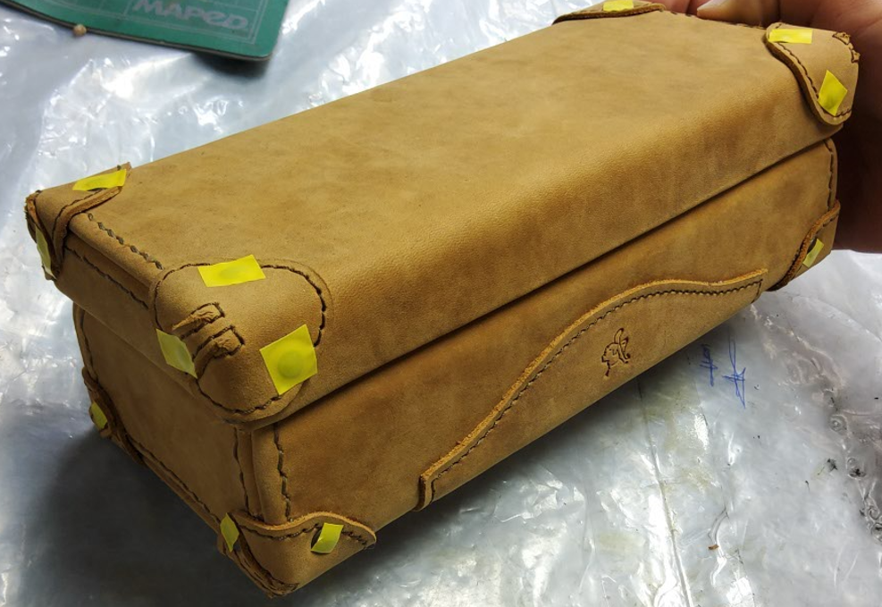

MEJORAS

* | ACOMODO OPTIMO EN LINEA DE PRODUCCIÓN
* | CAMBIO DE TALABARTEROS POR PRELIMINARES
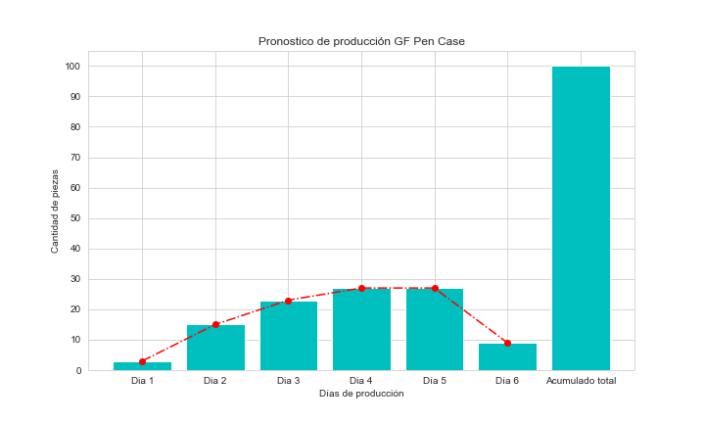

 |  | PRONOSTICO
 |  | 10/08/2022

